Sheet1
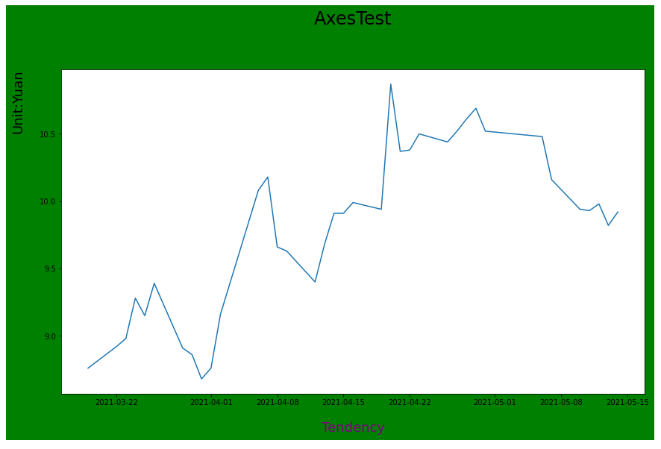
Title
Figure

Axes

Artist

tick

Label

